Impression équipe


 |  |  |  |  |  |  |  |  |  |  |  | NOM D'ÉQUIPE |  |  | Au revoir, merci !
 |  |  |  |  |  |  |  |  |  |  |  | RACE |  |  | Elfes Sylvains
 |  |  |  |  |  |  |  |  |  |  |  | COACH |  |  | Jordel
 |  |  |  |  |  |  |  |  |  |  |  | NUMERO NAF

# | NOM | POSTE | MV | FO | AG | CP | VA | COMPÉTENCES | COMPÉTENCES |  | COÛT | TOTAL DE SPP | SPP NON DÉPENSÉS |  | RPM | BP | RT | VALEUR ACTUELLE
 |  |  |  |  |  |  |  |  | PRINCIP. | SECOND.
1 | La Poutre | Loren Forest Treeman | 2 | 6 | 5+ | 5+ | 11+ | Solitaire (4+), Châtaigne (+1), Stabilité, Bras puissant, Prendre racine, Crâne épais, Lancer de coéquipier | F | GA | 120,000 |  |  |  |  |  |  | 120,000
2 | Ize Hékiel | Wardancer | 8 | 3 | 2+ | 4+ | 8+ | Blocage, Esquive, Saut | GA | FP | 125,000 |  |  |  |  |  |  | 125,000
3 | Kho Yote | Wardancer | 8 | 3 | 2+ | 4+ | 8+ | Blocage, Esquive, Saut | GA | FP | 125,000 |  |  |  |  |  |  | 125,000
4 | Jo Lemelle | Wood Elf Catcher | 8 | 2 | 2+ | 4+ | 8+ | Réception, Esquive | GA | FP | 90,000 |  |  |  |  |  |  | 90,000
5 | Thaï Gueurcharque | Wood Elf Linemen | 7 | 3 | 2+ | 4+ | 8+ |  | GA | F | 70,000 |  |  |  |  |  |  | 70,000
6 | Dia Beulange | Wood Elf Linemen | 7 | 3 | 2+ | 4+ | 8+ |  | GA | F | 70,000 |  |  |  |  |  |  | 70,000
7 | Dar Kam | Wood Elf Linemen | 7 | 3 | 2+ | 4+ | 8+ |  | GA | F | 70,000 |  |  |  |  |  |  | 70,000
8 | Madd Quatt | Wood Elf Linemen | 7 | 3 | 2+ | 4+ | 8+ |  | GA | F | 70,000 |  |  |  |  |  |  | 70,000
9 | Bad Jeur | Wood Elf Linemen | 7 | 3 | 2+ | 4+ | 8+ |  | GA | F | 70,000 |  |  |  |  |  |  | 70,000
10 | Ham Chagard | Wood Elf Linemen | 7 | 3 | 2+ | 4+ | 8+ |  | GA | F | 70,000 |  |  |  |  |  |  | 70,000
11 | Dewey Zil | Wood Elf Linemen | 7 | 3 | 2+ | 4+ | 8+ |  | GA | F | 70,000 |  |  |  |  |  |  | 70,000
12
13
14
15
16
SP 1
SP 2


TOTAL DE TOUCHDOWNS |  |  |  |  |  |  |  | TRÉSORERIE | 0 |  | RELANCES D'ÉQUIPE |  | 1 | x | 50,000 |  |  | 50,000
TOTAL D'ÉLIMINATIONS |  |  |  |  |  |  |  | FANS DEVOUÉS INITIAUX | 1 |  | COACHS ASSISTANTS |  | 0 | x | 10,000 |  |  | 0
TOTAL DE PASSES/LANCERS |  |  |  |  |  |  |  | FANS DEVOUÉS ACTUELS |  |  | CHEERLEADERS |  | 0 | x | 10,000 |  |  | 0
TOTAL D'INTERFÉRENCES DE PASSE |  |  |  |  |  |  |  | RÈGLES SPÉCIALES |  |  | APOTHICAIRE |  | 0 | x | 50,000 |  |  | 0
TOTAL D'AGRESSIONS RÉUSSIES |  |  |  |  |  |  |  | Ligue des Royaumes Elfiques |  |  | VALEUR D'ÉQUIPE |  | 1,000,000 |  | VALEUR D'ÉQUIPE ACTUELLE |  |  | 1,000,000

Résultats
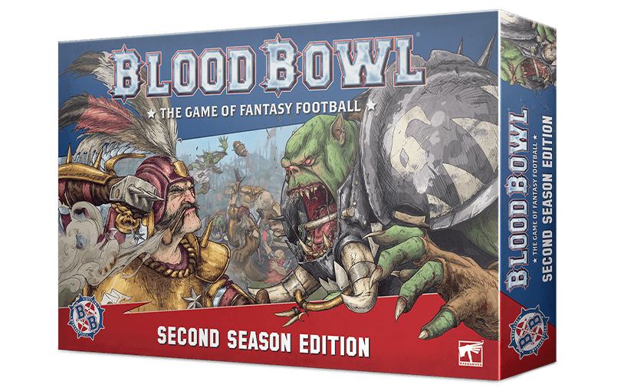
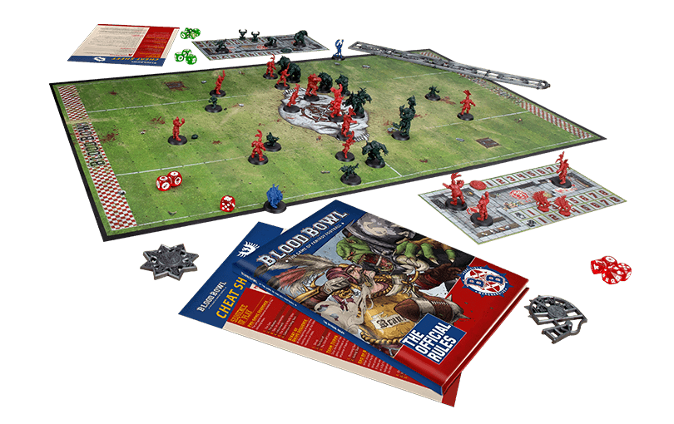
 |  |  |  |  |  |  |  |  | NOM D'ÉQUIPE |  | Au revoir, merci !
 |  |  |  |  |  |  |  |  | RACE |  | Elfes Sylvains
 |  |  |  |  |  |  |  |  | COACH |  | Jordel
 |  |  |  |  |  |  |  |  | NUMÉRO NAF

NUMERO DU MATCH | MON EQUIPE EQUIPE ADVERSE | RACE | COACH | FP | PETITE MONNAIE | COUP DE POUCE EMPLOYÉS | SCORE | TV DEBUT MATCH | TV POST MATCH | GAINS | NB POINTS | NOTES

PAGE | 1

